Definities
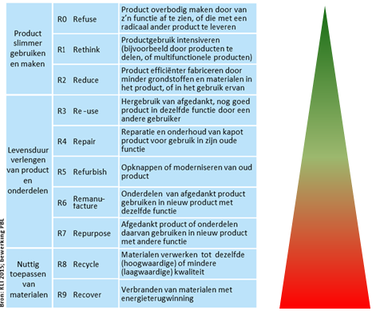
Definities:
primair: grondstoffen uit de aarde nog geen funcie in materiaal / bouwwerk hebben gehad
secondair: samengesteld primair materiaal / grondstoffen die al een eerdere functie hebben gehad

hergebruik: materiaal opnieuw gebruiken in dezelfde functie al dan niet na bewerking (R3 t/m R7)
recycling: gebruikte materialen terugwinnen en hiervan nieuwe materialen maken (R8)

